2022_04_data
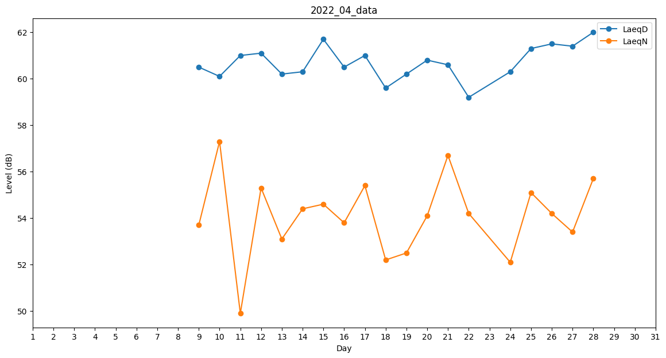
Day | LaeqD | LaeqN
1 | 0 | 0
2 | 0 | 0
3 | 0 | 0
4 | 0 | 0
5 | 42.8 | 0
6 | 0 | 0
7 | 0 | 37.2
8 | 40.4 | 0
9 | 60.5 | 53.7
10 | 60.1 | 57.3
11 | 61 | 49.9
12 | 61.1 | 55.3
13 | 60.2 | 53.1
14 | 60.3 | 54.4
15 | 61.7 | 54.6
16 | 60.5 | 53.8
17 | 61 | 55.4
18 | 59.6 | 52.2
19 | 60.2 | 52.5
20 | 60.8 | 54.1
21 | 60.6 | 56.7
22 | 59.2 | 54.2
23 | 61.4 | 0
24 | 60.3 | 52.1
25 | 61.3 | 55.1
26 | 61.5 | 54.2
27 | 61.4 | 53.4
28 | 62 | 55.7
29 | 0 | 0
30 | 0 | 0

